Entrada
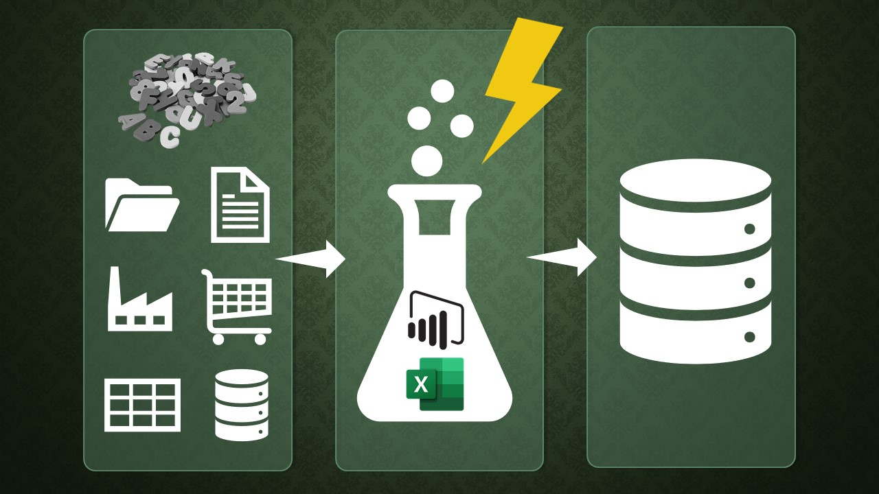
CRIADO POR JOVIANO SILVEIRA

Aprenda PowerQuery de uma vez por todas
com mais de 165 aulas e 18 horas de conteúdo

Clique na imagem e saiba mais:

